取扱サロン契約
商品名 |  |  | 定価（税込） | 社販卸価格（税込） | 初回販売個数 | 小計（税込）
業務用プレステージ P.A.P.トナー |  |  |  | ¥13,200 | 1 | ¥13,200
業務用プレステージ P.A.P.セラム |  |  |  | ¥27,500 | 1 | ¥27,500
業務用プレステージ P.A.P.クリーム |  |  |  | ¥39,600 | 1 | ¥39,600
ピーリングセット |  |  |  | ¥13,200 | 1 | ¥13,200
プレステージ P.A.P.トナー |  |  | ¥8,580 | ¥5,148 | 3 | ¥15,444
プレステージ P.A.P.セラム |  |  | ¥14,300 | ¥8,580 | 3 | ¥25,740
プレステージ P.A.P.クリーム |  |  | ¥23,100 | ¥13,860 | 3 | ¥41,580
プレステージP.A.P.ビタブライトセラム |  |  | ¥16,500 | ¥9,900 | 3 | ¥29,700
PEWパウダー |  |  | ¥7,480 | ¥4,488 | 3 | ¥13,464
サンブロッククリーム |  |  | ¥7,480 | ¥4,488 | 3 | ¥13,464
BBクリーム |  |  | ¥6,160 | ¥3,696 | 3 | ¥11,088
フィトオイルセラム |  |  | ¥11,000 | ¥6,600 | 3 | ¥19,800
導入講習費用 |  |  |  |  |  | ¥110,000
 |  |  |  | 税込合計価格 | ¥373,780

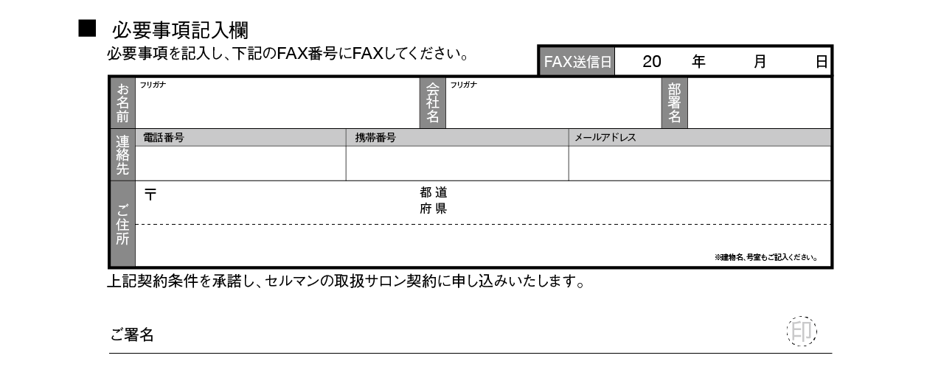
ご紹介者
印

 | ■お振込先 下記のいずれかをお選びください。
振込口座名を入力してください
FAX番号を入力して下さい
振込口座名を入力して下さい

 |  | ※申し込み用紙送信から3営業日以内にお振込をお願いいたします。

0000-000-0000

オーダー取扱サロン60%
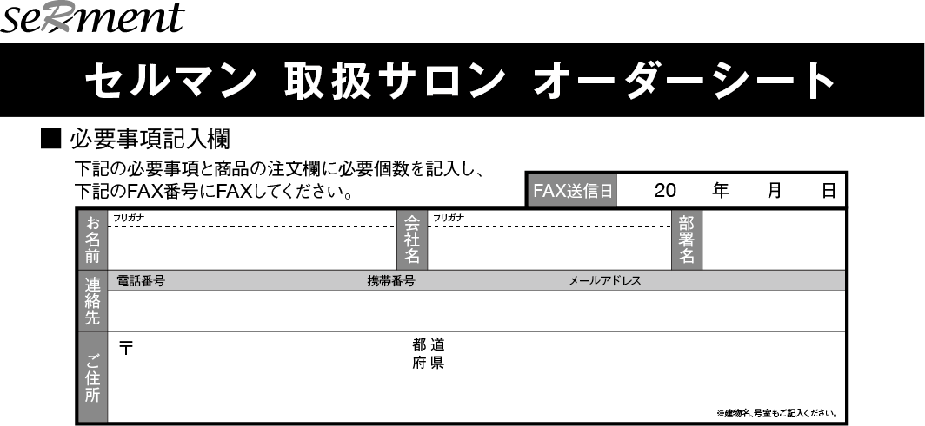

商品名 |  | 定価（税込） | 社販卸価格（税込） | 初回販売個数 | 小計（税込）
業務用プレステージP.A.P.トナー |  |  | ¥13,200 | 個
業務用プレステージP.A.P.セラム |  |  | ¥27,500 | 個
業務用プレステージ P.A.P.クリーム |  |  | ¥39,600 | 個
ピーリングパック |  |  | ¥6,600 | 個
ヒーリングパック |  |  | ¥6,600 | 個
プレステージ P.A.P.トナー |  | ¥8,580 | ¥5,148 | 個
プレステージ P.A.P.セラム |  | ¥14,300 | ¥8,580 | 個
プレステージ P.A.P.クリーム |  | ¥23,100 | ¥13,860 | 個
プレステージP.A.P.ビタブライトセラム |  | ¥16,500 | ¥9,900 | 個
PEWパウダー |  | ¥7,480 | ¥4,488 | 個
サンブロッククリーム |  | ¥7,480 | ¥4,488 | 個
BBクリーム |  | ¥6,160 | ¥3,696 | 個
フィトオイルセラム |  | ¥11,000 | ¥6,600 | 個
送料＊ |  |  | （880円）＊
＊税込合計価格が￥33,000以上の場合は送料無料 |  |  | 合計価格（税込）

振込口座名を入力してください

 | 銀行の振込明細書をこちらに添付してください

FAX番号を入力して下さい
振込口座名を入力して下さい

０００−０００−００００

オーダー取扱サロン70%
商品名 |  | 定価（税込） | 社販卸価格（税込） | 初回販売個数 | 小計（税込）
業務用プレステージP.A.P.トナー |  |  | ¥15,400 | 個
業務用プレステージP.A.P.セラム |  |  | ¥31,900 | 個
業務用プレステージ P.A.P.クリーム |  |  | ¥46,200 | 個
ピーリングパック |  |  | ¥6,600 | 個
ヒーリングパック |  |  | ¥6,600 | 個
プレステージ P.A.P.トナー |  | ¥8,580 | ¥6,006 | 個
プレステージ P.A.P.セラム |  | ¥14,300 | ¥10,010 | 個
プレステージ P.A.P.クリーム |  | ¥23,100 | ¥16,170 | 個
プレステージP.A.P.ビタブライトセラム |  | ¥16,500 | ¥11,550 | 個
PEWパウダー |  | ¥7,480 | ¥5,236 | 個
サンブロッククリーム |  | ¥7,480 | ¥5,236 | 個
BBクリーム |  | ¥6,160 | ¥4,312 | 個
フィトオイルセラム |  | ¥11,000 | ¥7,700 | 個
送料＊ |  |  | （880円）＊
＊税込合計価格が￥33,000以上の場合は送料無料 |  |  | 合計価格（税込）

振込口座名を入力してください

 | 銀行の振込明細書をこちらに添付してください

FAX番号を入力して下さい
振込口座名を入力して下さい

０００−０００−００００

トライアルオーダー
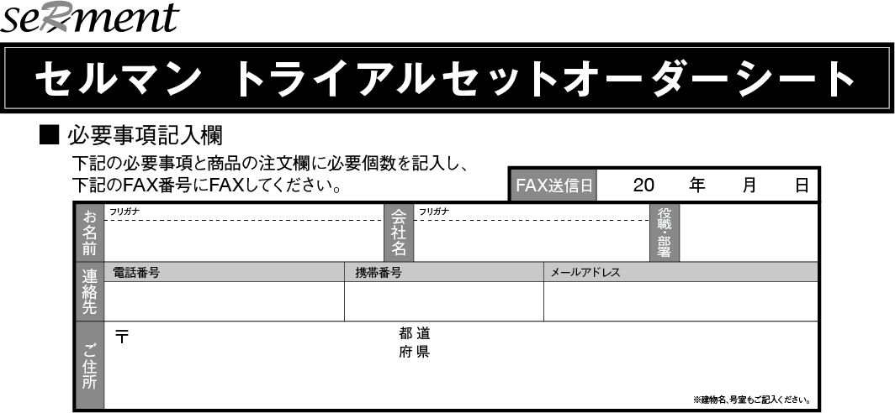

トライアルセット ※お一人様1セット限り
商品名 | 定価（税込） | トライアル価格（税込） | 初回販売個数 | 小計（税込）
プレステージ P.A.P.トナー | ¥8,580 | ¥6,006 | 1個 | ¥6,006
プレステージ P.A.P.セラム | ¥14,300 | ¥10,010 | 1個 | ¥10,010
プレステージ P.A.P.クリーム | ¥23,100 | ¥16,170 | 1個 | ¥16,170
PEWパウダー | ¥7,480 | ¥5,236 | 1個 | ¥5,236
 |  | 合計価格（税込） | ¥37,422

追加商品 ※お一人様1点限り
商品名 | 定価（税込） | トライアル価格（税込） | 初回販売個数 | 小計（税込）
フィトオイルセラム | ¥11,000 | ¥7,700 | 個
プレステージP.A.P.ビタブライトセラム | ¥16,500 | ¥11,550 | 個
サンブロッククリーム | ¥7,480 | ¥5,236 | 個
BBクリーム | ¥6,160 | ¥4,312 | 個
 |  | 合計価格（税込）

 |  | 総計 （税込）

振込口座名を入力してください
銀行の振込明細書をこちらに添付してください

FAX番号を入力して下さい
振込口座名を入力して下さい

０００−０００−００００

備品オーダーシート
セルマン備品オーダーシート

■必要事項記入欄 下記の必要事項の注文欄に必要個数を記入し 下記のFAX番号にFAXしてください

 |  |  |  |  |  |  | FAX送信日 | 20 年 月 日
 | お名前 | フリカナ |  |  | 会社名 |  |  | 部署名

 | 連絡先 | 電話番号 |  |  | 携帯番号 |  | メールアドレス

 | ご住所 | 〒 |  |  |  | 都道
 |  |  |  |  |  | 府県

 |  |  |  |  |  |  |  |  | ＊建物名号室をご記入ください

ポスター①＝3つのポイント
ポスター②＝商品価格表記あり
※デザインはオンラインオーダーの画面よりご確認ください。
商品名 |  |  | 社販卸価格(税込） |  |  |  |  | 個数 |  | 合計
卓上チラシ |  |  | ¥330 |  |  |  |  | 枚
ポスター① |  |  | ¥1,100 |  |  |  |  | 枚
ポスター② |  |  | ¥1,100 |  |  |  |  | 枚
パンフレット |  |  | ¥110 |  |  |  |  | 枚
リーフレット |  |  | ¥275 |  |  |  |  | 枚
セルマン紙袋 |  |  | ¥165 |  |  |  |  | 枚
ロゴ入りコースチケット 1set(10枚） |  |  | ¥220 |  |  |  |  | set

ディプロマ |  |  | 日付 | 名前 |  | 店名
 |  |  |  |  |  |  | ¥5,500 | 枚
 |  |  |  |  |  |  |  | 枚
送料＊ |  |  | (880円）＊
※税抜合計価格が3万円以上の場合は送料無料 |  |  | 税込合計価格

銀行の振込明細書をこちらに添え付けください

 | ⬇ FAX方向 FAX番号 ⬇ 000‐000-0000 ⬇

